Sheet1
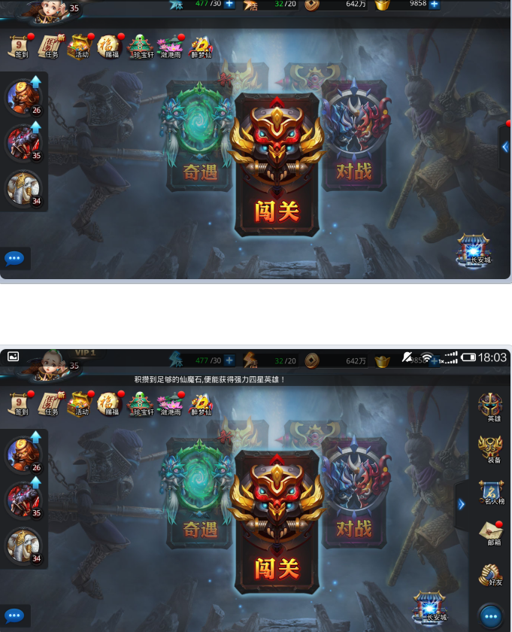
红点显示规则
红点一致性： | 1、一般情况下子界面若有红点则其所属主按钮上必有红点
 | 2、特殊情况，譬如主界面伸缩按钮点开后伸缩按钮上的红点会消失，竞技场的对战记录等不重要信息提示不需要在主按钮上红点提示等
红点显示类型： | 1、有可领奖、可升级等需要玩家去操作的功能按钮，始终都有红点显示
 | 2、需要玩家关注的功能，每日首次登陆即有红点显示，点开子界面后即消失
 | 3、需要玩家关注的功能，每次登陆即有红点显示，点开子界面后即消失
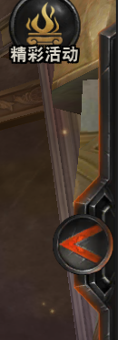
 | 4、定时开启类活动，在活动期间可参与且有剩余次数时有红点显示
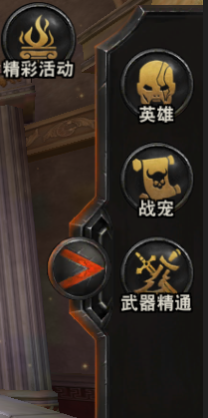
 | 5、有新的对战记录信息、新的称号获取等时，有红点显示，点开界面后即消失

